网站配色
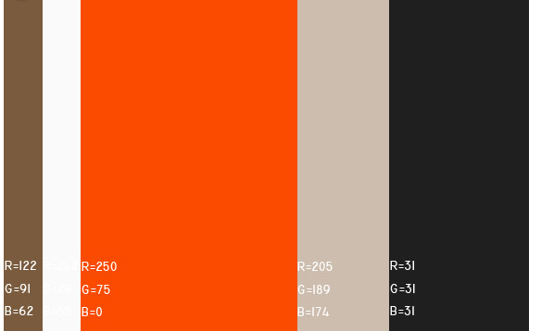

首页
车 盈

 |  |  |  | 询报价管理 | 订单管理 | 预约清单 |  | 短信充值 | 个人中心 | 帮助中心

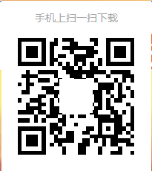

汽修厂注册/登录
汽配商注册 /登录

汽修厂
 |  | 供应商关系管理

 | 车盈网以互联网思维和全新服务体系，海量数据精准挖，以全新服务为您精确匹配汽配件！





 | 汽配精确搜索 |  | 优质汽配商管理 |  |  |  | 向汽配商询价

 |  | 客户关系管理

 | 车盈网以互联网思维和全新服务体系，海量数据精准挖，以全新服务为您精确匹配汽配件！




 | 客户维修记录 |  | 提醒客户维修保养 |  |  |  | 客户及预约管理

汽配商
 |  | 对汽修厂精准营销

 | 车盈网以互联网思维和全新服务体系，海量数据精准挖，匹配汽配件！

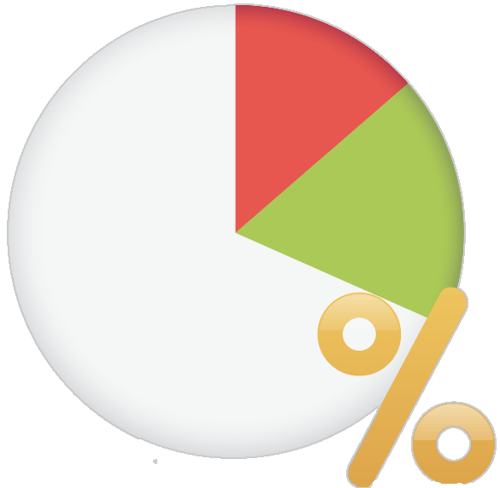


 | 向汽修厂实时报价 |  |  | 实时查询订单交易情况 |  |  | 向汽修厂精准营销

 | 帮助中心 |  | 关于车盈 |  |  | 关注车盈

 | 平台操作指南 |  | 关于车盈 |  |  | 还没有注册车盈网吗？
 |  |  |  |  |  | 赶快 注册，享受车盈网优质服务吧！

Copyright © 上海恩丞信息科技有限公司 沪ICP备13号-3

汽修用户注册
车 盈

 |  |  |  |  | 询报价管理 | 订单管理 | 预约清单 |  | 短信充值 |  | 个人中心 | 帮助中心

 | 首页 |  | 汽配快搜 | 汽配商管理 |  | 汽配询价 |  | 订单管理 |  | 客户管理 |  | 维保管理 | 预约管理

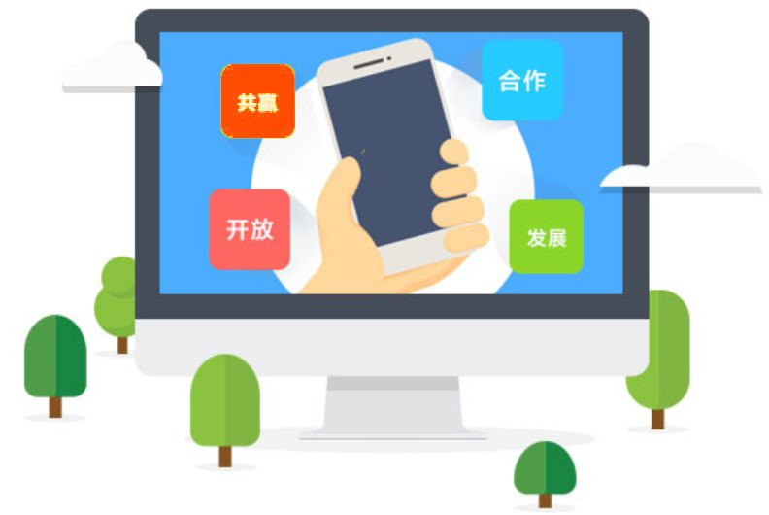
 |  |  |  |  |  |  |  | 手机号 |  |  |  |  |  | 必填
 |  |  |  |  |  |  |  | 手机号作为用户名 |  |  |  |  | 公司: | X | 手工输入
 |  |  |  |  |  |  |  |  |  |  |  |  | 城市： | X | 选择（默认上海）
 |  |  |  |  |  |  |  | 验证码 |  |  |  |  | 地址: | X | 手工输入
获取验证码
 |  |  |  |  |  |  |  |  |  |  |  |  | 电话: |  | 手工输入
 |  |  |  |  |  |  |  |  |  |  |  |  | 手机: | X | 手工输入
 |  |  |  |  |  |  |  | 输入密码 |  |  |  |  | 联系人: | X | 手工输入
 |  |  |  |  |  |  |  |  |  |  |  |  | 主营: | X | 勾选
 |  |  |  |  |  |  |  |  |  |  |  |  | 洗车 保养 快修
 |  |  |  |  |  |  |  | 再次输入密码 |  |  |  |  | 钣金 喷漆 维修 道路救援
 |  |  |  |  |  |  |  |  |  |  |  |  | 补胎 换胎 动平衡 四轮定位
 |  |  |  |  |  |  |  |  |  |  |  |  | 美容 改装
 |  |  |  |  |  |  |  |  |  |  |  |  | 二手车 年审 保险 代驾 违章处理 其它业务（文本框）
下一步
 |  |  |  |  |  |  |  |  |  |  |  |  | 联盟： |  | 手工输入

注册

 |  | 帮助中心 |  | 关于车盈 |  |  | 关注车盈

 |  | 平台操作指南 |  | 关于车盈 |  |  | 还没有注册车盈网吗？
 |  |  |  |  |  |  | 赶快 注册，享受车盈网优质服务吧！

Copyright © 上海恩丞信息科技有限公司 沪ICP备13号-3

汽修用户登录
车 盈

 |  |  |  |  | 询报价管理 | 订单管理 | 预约清单 |  | 短信充值 |  | 个人中心 | 帮助中心

 | 首页 |  | 汽配快搜 | 汽配商管理 |  | 汽配询价 |  | 订单管理 |  | 客户管理 |  | 维保管理 | 预约管理

 |  |  |  |  |  |  | 汽修厂用户

 |  |  |  |  |  |  | 手机号

 |  |  |  |  |  |  | 密码

 |  |  |  |  |  |  |  | 自动登录

登 录

 |  | 帮助中心 |  | 关于车盈 |  |  | 关注车盈

 |  | 平台操作指南 |  | 关于车盈 |  |  | 还没有注册车盈网吗？
 |  |  |  |  |  |  | 赶快 注册，享受车盈网优质服务吧！

Copyright © 上海恩丞信息科技有限公司 沪ICP备13号-3

汽配用户注册认证
车 盈

 |  |  |  |  | 询报价管理 | 订单管理 | 预约清单 |  | 短信充值 | 个人中心 | 帮助中心

 | 首页 |  | 报价管理 | 订单交易 |  | 发货管理 |  | 精准营销

 |  |  |  |  |  |  |  |  |  |  |  | 公司: | X | 手工输入
 |  |  |  |  |  |  |  |  |  |  |  | 城市： | X | 选择（默认上海）
 |  |  |  |  |  |  |  |  | 手机号 |  |  | 地址: | X | 手工输入
 |  |  |  |  |  |  |  |  | 手机号作为用户名 |  |  | 电话1: |  | 手工输入
 |  |  |  |  |  |  |  |  |  |  |  | 电话2: |  | 手工输入
 |  |  |  |  |  |  |  |  | 验证码 |  |  | 电话3: |  | 手工输入
获取验证码
 |  |  |  |  |  |  |  |  |  |  |  | 传真: |  | 手工输入
 |  |  |  |  |  |  |  |  |  |  |  | 手机1: | X | 手工输入
 |  |  |  |  |  |  |  |  | 输入密码 |  |  | 手机2: |  | 手工输入
 |  |  |  |  |  |  |  |  |  |  |  | 联系人: | X | 手工输入
 |  |  |  |  |  |  |  |  |  |  |  | 主营: | X | 手工输入
 |  |  |  |  |  |  |  |  | 再次输入密码 |  |  | 联盟： |  | 手工输入

下一步
注册

 |  | 帮助中心 |  | 关于车盈 |  |  | 关注车盈

 |  | 平台操作指南 |  | 关于车盈 |  |  | 还没有注册车盈网吗？
 |  |  |  |  |  |  | 赶快 注册，享受车盈网优质服务吧！

Copyright © 上海恩丞信息科技有限公司 沪ICP备13号-3

汽配用户登录
车 盈

 |  |  |  |  | 询报价管理 | 订单管理 | 预约清单 |  | 短信充值 | 个人中心 | 帮助中心

 | 首页 |  | 报价管理 | 订单交易 |  | 发货管理 |  | 精准营销

 |  |  |  |  |  |  | 汽配商用户

 |  |  |  |  |  |  | 手机号

 |  |  |  |  |  |  | 密码

 |  |  |  |  |  |  |  | 自动登录

登 录

 |  | 帮助中心 |  | 关于车盈 |  |  | 关注车盈

 |  | 平台操作指南 |  | 关于车盈 |  |  | 还没有注册车盈网吗？
 |  |  |  |  |  |  | 赶快 注册，享受车盈网优质服务吧！

Copyright © 上海恩丞信息科技有限公司 沪ICP备13号-3

汽配搜索
车 盈

 |  |  |  |  | 询报价管理 | 订单管理 | 预约清单 |  | 短信充值 |  | 个人中心 | 帮助中心

 | 首页 |  | 汽配快搜 | 汽配商管理 |  | 汽配询价 |  | 订单管理 |  | 客户管理 |  | 维保管理 | 预约管理

 |  |  | 汽配商家搜索可以按照公司名搜索，也可按主营范围搜索。锁定汽配商家范围后，联系商家。

城市
主营
搜索

 | 上海 | 公司
 | 杭州

 |  | 帮助中心 |  | 关于车盈 |  |  | 关注车盈

 |  | 平台操作指南 |  | 关于车盈 |  |  | 还没有注册车盈网吗？
 |  |  |  |  |  |  | 赶快 注册，享受车盈网优质服务吧！

Copyright © 上海恩丞信息科技有限公司 沪ICP备13号-3

汽配搜索结果
车 盈

 |  |  |  |  |  | 询报价管理 | 订单管理 | 预约清单 |  | 短信充值 |  | 个人中心 | 帮助中心

 | 首页 |  | 汽配快搜 |  | 汽配商管理 |  | 汽配询价 |  | 订单管理 |  | 客户管理 |  | 维保管理 | 预约管理

 |  |  | 汽配商家搜索可以按照公司名搜索，也可按主营范围搜索。锁定汽配商家范围后，联系商家。

城市
主营
搜索

 | 公司名 |  | 地址 |  | 主营

 | 梓玲汽配销售中心 |  | 科雄汽配城2栋3号 |  | 发动机：锡柴、大柴、潍柴、玉柴、康明斯 底盘：东风、解放、斯太尔、奥威、乘龙、挂车、 欧曼变速箱：一汽、二汽、哈齿、大同、富勒 |  |  |  |  |  | 详细信息 | 收藏 | 评价

 | 星弛汽车装潢用品 |  | 金山汽配城1号楼1一2号 |  | 雷朋隔热膜座垫真皮座套等 |  |  |  |  |  | 详细信息 | 收藏 | 评价

 | 王尔汽配 |  | 东方汽配城23幢101号 | 69196807 | 刹车片、刹车盘、三滤、离合器三件套 |  |  |  |  |  | 详细信息 | 收藏 | 评价

 |  | 帮助中心 |  |  | 关于车盈 |  |  | 关注车盈

 |  | 平台操作指南 |  |  | 关于车盈 |  |  | 还没有注册车盈网吗？
 |  |  |  |  |  |  |  | 赶快 注册，享受车盈网优质服务吧！

Copyright © 上海恩丞信息科技有限公司 沪ICP备13号-3

汽配商管理
车 盈

 |  |  |  |  |  | 询报价管理 | 订单管理 | 预约清单 |  | 短信充值 |  | 个人中心 | 帮助中心

 | 首页 |  | 汽配快搜 |  | 汽配商管理 |  | 汽配询价 |  | 订单管理 |  | 客户管理 |  | 维保管理 | 预约管理

 |  |  | 汽配商家搜索可以按照公司名搜索，也可按主营范围搜索。锁定汽配商家范围后，联系商家。

城市
主营
搜索

 | 公司名 |  | 地址 |  | 主营

 | 梓玲汽配销售中心 |  | 科雄汽配城2栋3号 |  | 发动机：锡柴、大柴、潍柴、玉柴、康明斯 底盘：东风、解放、斯太尔、奥威、乘龙、挂车、 欧曼变速箱：一汽、二汽、哈齿、大同、富勒 |  |  |  |  |  | 详细信息 | 收藏 | 评价

 | 星弛汽车装潢用品 |  | 金山汽配城1号楼1一2号 |  | 雷朋隔热膜座垫真皮座套等 |  |  |  |  |  | 详细信息 | 收藏 | 评价

 | 王尔汽配 |  | 东方汽配城23幢101号 | 69196807 | 刹车片、刹车盘、三滤、离合器三件套 |  |  |  |  |  | 详细信息 | 收藏 | 评价

 |  | 帮助中心 |  |  | 关于车盈 |  |  | 关注车盈

 |  | 平台操作指南 |  |  | 关于车盈 |  |  | 还没有注册车盈网吗？
 |  |  |  |  |  |  |  | 赶快 注册，享受车盈网优质服务吧！

Copyright © 上海恩丞信息科技有限公司 沪ICP备13号-3

汽配商管理详细信息
车 盈

 |  |  |  |  |  | 询报价管理 | 订单管理 | 预约清单 |  | 短信充值 |  | 个人中心 | 帮助中心

 | 首页 |  | 汽配快搜 |  | 汽配商管理 |  | 汽配询价 |  | 订单管理 |  | 客户管理 |  | 维保管理 | 预约管理

 |  |  | 汽配商家搜索可以按照公司名搜索，也可按主营范围搜索。锁定汽配商家范围后，联系商家。

城市
主营
搜索

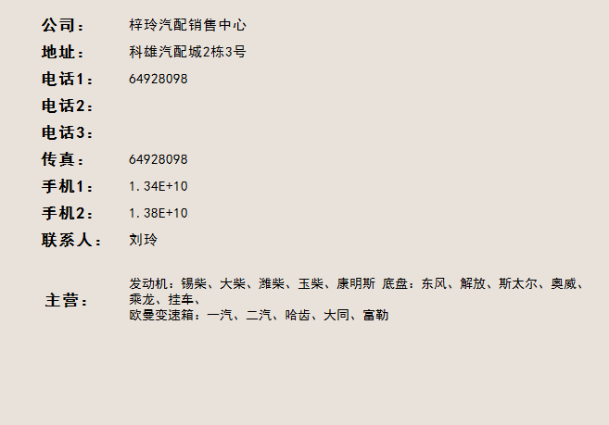
 | 公司名 |  | 地址 |  | 主营

 | 梓玲汽配销售中心 |  | 科雄汽配城2栋3号 |  | 发动机：锡柴、大柴、潍柴、玉柴、康明斯 底盘：东风、解放、斯太尔、奥威、乘龙、挂车、 欧曼变速箱：一汽、二汽、哈齿、大同、富勒 |  |  |  |  |  | 详细信息 | 收藏 | 评价

 | 星弛汽车装潢用品 |  | 金山汽配城1号楼1一2号 |  | 雷朋隔热膜座垫真皮座套等 |  |  |  |  |  | 详细信息 | 收藏 | 评价

 | 王尔汽配 |  | 东方汽配城23幢101号 | 69196807 | 刹车片、刹车盘、三滤、离合器三件套 |  |  |  |  |  | 详细信息 | 收藏 | 评价

收藏
评价（暂缓）
关闭

 |  | 帮助中心 |  |  | 关于车盈 |  |  | 关注车盈

 |  | 平台操作指南 |  |  | 关于车盈 |  |  | 还没有注册车盈网吗？
 |  |  |  |  |  |  |  | 赶快 注册，享受车盈网优质服务吧！

Copyright © 上海恩丞信息科技有限公司 沪ICP备13号-3

汽配询价
车 盈

 |  |  |  |  | 询报价管理 | 订单管理 | 预约清单 |  | 短信充值 |  | 个人中心 | 帮助中心

 | 首页 |  | 汽配快搜 | 汽配商管理 |  | 汽配询价 |  | 订单管理 |  | 客户管理 |  | 维保管理 | 预约管理

询价单报表
报价报表

 |  |  |  | VIN码

 |  |  |  | 品牌

 |  |  |  | 型号

 |  |  |  | 维修清单(图片)

 |  |  |  | 配件名称
 |  |  |  | 配件（图片）

 |  |  |  | 描述

 |  |  |  | 联盟

 |  |  |  | 汽配商

 |  |  |  | 匿名 |  | 收藏汽配商 | 所有汽配商

提交

 |  | 帮助中心 |  | 关于车盈 |  |  | 关注车盈

 |  | 平台操作指南 |  | 关于车盈 |  |  | 还没有注册车盈网吗？
 |  |  |  |  |  |  | 赶快 注册，享受车盈网优质服务吧！

Copyright © 上海恩丞信息科技有限公司 沪ICP备13号-3

汽配询价报表
车 盈

 |  |  |  |  |  | 询报价管理 | 订单管理 | 预约清单 |  | 短信充值 |  | 个人中心 | 帮助中心

 | 首页 |  | 汽配快搜 |  | 汽配商管理 |  | 汽配询价 |  | 订单管理 |  | 客户管理 |  | 维保管理 | 预约管理

询价单报表
报价报表

 | 询价单号 |  | 询价日期 | VIN码 |  | 品牌 |  | 维修清单 |  | 配件 | 描述 | 报价条数

 |  |  |  |  |  |  |  |  |  |  |  | 8

 |  | 帮助中心 |  |  | 关于车盈 |  |  | 关注车盈

 |  | 平台操作指南 |  |  | 关于车盈 |  |  | 还没有注册车盈网吗？
 |  |  |  |  |  |  |  | 赶快 注册，享受车盈网优质服务吧！

Copyright © 上海恩丞信息科技有限公司 沪ICP备13号-3

汽配报价
车 盈

 |  |  |  |  |  | 询报价管理 | 订单管理 | 预约清单 |  | 短信充值 |  | 个人中心 | 帮助中心

 | 首页 |  | 汽配快搜 |  | 汽配商管理 |  | 汽配询价 |  | 订单管理 |  | 客户管理 |  | 维保管理 | 预约管理

询价单报表
报价报表

 | 询价单号 | 询价日期 | 要求交货日期 |  | VIN码 | 品牌 |  | 维修清单 | 配件 | 描述 | 数量 | 报价条数

 |  |  |  |  |  |  |  |  |  |  | 1 | 8（查看报价）

 |  |  |  | 询价单号 |  | 供应商 |  | 报价（单价） |  | 转采购单

 |  |  |  |  |  |  |  | 500

 |  |  |  |  |  | （点击查看供应商主数据） |  | 600

 |  |  |  |  |  |  |  | 550

提交
关闭
 |  |  |  |  |  |  |  |  |  |  |  | （提交后，状态变为“已成交”）

 |  | 帮助中心 |  |  | 关于车盈 |  |  | 关注车盈

 |  | 平台操作指南 |  |  | 关于车盈 |  |  | 还没有注册车盈网吗？
 |  |  |  |  |  |  |  | 赶快 注册，享受车盈网优质服务吧！

Copyright © 上海恩丞信息科技有限公司 沪ICP备13号-3

维保管理
车 盈

 |  |  |  |  |  | 询报价管理 | 订单管理 | 预约清单 |  | 短信充值 |  | 个人中心 | 帮助中心

 | 首页 |  | 汽配快搜 |  | 汽配商管理 |  | 汽配询价 |  | 订单管理 |  | 客户管理 |  | 维保管理 | 预约管理

 |  |  |  |  | 新增及列表都要（job自动发送短信，车主回复短信后预约日期）
余额（短信充值）
所有客户清单

 |  |  |  |  | 短信提醒清单 |  | 起始日期 |  | 截止日期

 |  |  | 车主姓名： | 手机： | 生日： | 车牌号： | 车架号： | 保养项目： | 修车： | 提醒日期：

 |  | 帮助中心 |  |  | 关于车盈 |  |  | 关注车盈

 |  | 平台操作指南 |  |  | 关于车盈 |  |  | 还没有注册车盈网吗？
 |  |  |  |  |  |  |  | 赶快 注册，享受车盈网优质服务吧！

Copyright © 上海恩丞信息科技有限公司 沪ICP备13号-3

报价管理
车 盈

 |  |  |  |  | 询报价管理 | 订单管理 | 预约清单 |  | 短信充值 |  | 个人中心 | 帮助中心

 | 首页 |  | 报价管理 | 订单交易 |  | 发货管理 |  | 精准营销

客户询价单
报价历史

客户 | 客户询价单号 | 询价日期 | 计划交货日期 | VIN码 | 品牌（匹配主营） |  | 维修清单 | 配件 | 描述 | 数量 | 已报价条数 | 状态 | 报价（单价）

550
提交
 |  |  |  |  |  |  |  |  |  | 1 | 7 |  |  | 匿名

 |  |  |  |  |  |  |  |  |  |  |  | 询价单已转采购单后，状态为“已成交”。不可以再报价

 |  | 帮助中心 |  | 关于车盈 |  |  | 关注车盈

 |  | 平台操作指南 |  | 关于车盈 |  |  | 还没有注册车盈网吗？
 |  |  |  |  |  |  | 赶快 注册，享受车盈网优质服务吧！

Copyright © 上海恩丞信息科技有限公司 沪ICP备13号-3

订单交易
车 盈

 |  |  |  |  |  | 询报价管理 | 订单管理 | 预约清单 |  | 短信充值 |  | 个人中心 | 帮助中心

 | 首页 |  | 报价管理 |  | 订单交易 |  | 发货管理 |  | 精准营销

销售订单报表

发货
客户采购单号 | 客户 | 单据日期 | 计划交货日期 | VIN码 |  | 品牌 |  | 维修清单 | 配件 | 描述 | 数量 | 单价 | 总金额 | 状态

 |  |  |  |  |  |  |  |  |  |  | 1 | 600 | 600 | 未发货
 |  |  |  |  |  |  |  |  |  |  |  |  |  | 已发货

 |  | 帮助中心 |  |  | 关于车盈 |  |  | 关注车盈

 |  | 平台操作指南 |  |  | 关于车盈 |  |  | 还没有注册车盈网吗？
 |  |  |  |  |  |  |  | 赶快 注册，享受车盈网优质服务吧！

Copyright © 上海恩丞信息科技有限公司 沪ICP备13号-3

发货管理
车 盈

 |  |  |  |  |  | 询报价管理 | 订单管理 | 预约清单 |  | 短信充值 |  | 个人中心 | 帮助中心

 | 首页 |  | 报价管理 |  | 订单交易 |  | 发货管理 |  | 精准营销

订单发货状态

客户采购单号 | 客户 | 发货日期 | 计划交货日期 | VIN码 |  | 品牌 |  | 维修清单 | 配件 | 描述 | 数量 | 单价 | 总金额 | 状态 | 发货单号
退货
 |  |  |  |  |  |  |  |  |  |  | 1 | 600 | 600 | 已发货

 |  | 帮助中心 |  |  | 关于车盈 |  |  | 关注车盈

 |  | 平台操作指南 |  |  | 关于车盈 |  |  | 还没有注册车盈网吗？
 |  |  |  |  |  |  |  | 赶快 注册，享受车盈网优质服务吧！

Copyright © 上海恩丞信息科技有限公司 沪ICP备13号-3

